Прайс Атлант
ТзОВ “Атлант-Стиль” | Ціни на сухі будівельні суміші за 1 упаковку в гривнях в т.ч. ПДВ 20% станом на 06.05.2015р
79035, Україна,
м.Львів, вул.Пасічна 131
т. (032) 222-40-51,240-52-53, 240-53-55. | www.atlant.lviv.ua
221-67-15, 270-90-33
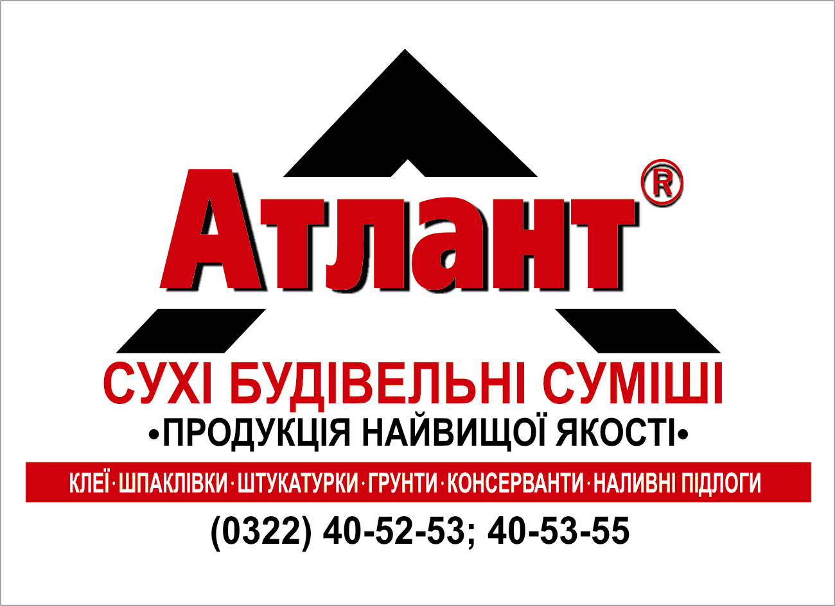
НАЙМЕНУВАННЯ ПРОДУКЦІЇ | Упаковка | Палета | Фасовка | Ціна гурт
 |  |  |  | 0
КЛЕЇ
Атлант СКС-9 - клейова суміш для внутрішніх робіт | Міш | 56 | 20 кг | 43.87
 |  | 42 | 25 кг. | 53.90
Атлант СКС-10 - універсальна клейова суміш морозостійка для внутрішніх і зовнішніх робіт | Міш. | 42 | 25 кг. | 59.95
 |  |  | 5 кг | 15.90
Атлант Супер СКС-11 - клейова суміш з покращеною водо-та морозостійкістю. Застосовується в особливо відповідальних ділянках будівель а також у басейнах та підлогах з підігрівом. | Міш. | 42 | 25 кг | 112.00
Атлант СКС-12- клейова суміш на основі білого цементу для закріплення мармурових плит та мозаїки. | Міш. | 42 | 25 кг | 245.00
Атлант СКС-13- клейова суміш для піно-, газоблоків та перетяжки стін | Міш. | 48 | 25 кг | 51.82
Атлант СКС-14 - клейова суміш для піноблоків, газоблоків з перлітом | Міш. | 48 | 20 кг | 49.18
Атлант СКС-15 - клейова суміш для закріплення плит з пінополістеролу, мінеральної вати та армуючої сітки з армуючими волокнами | Міш. | 42 | 25 кг. | 98.51
Атлант СКС-16 - клейова суміш для приклейки пінопласту і мінвати в системах теплоізоляції. | Міш. | 42 | 25 кг. | 66.80
Атлант СКС-20 - клейова сумiш на основі гіпсу для закрiплення гiпсо-картонних плит. | Міш. | 72 | 14 кг. | 59.65
ЕКОЛОГІЧНО ЧИСТІ ВАПНЯНІ МАТЕРІАЛИ
Атлант СШС 30 (Штук 1) - екологічна штукатурка делікатна вапняна стартова для внутрішніх і зовнішніх робіт. | Міш. | 42 | 23 кг | 65.58
Атлант СШС 30 (Штук 2) - екологічна штукатурка делікатна вапняна фінішна для внутрішніх і зовнішніх робіт. | Міш. | 42 | 23 кг | 73.07
Атлант СШС 30 (Штук 3супер) - екологічна фінішна гладь до вапняної штукатурки | Міш. | 66 | 15 кг | 136.00
Атлант ВФ-1 - вапняна фарба (під кольорування) | відро | 33 | 14 кг | 219.50
 |  | 72 | 7кг | 114.00
Атлант ВФ -2 - вапняна фарба (супер біла) | відро | 72 | 7 кг | 161.80
ШПАКЛІВКИ ТА ШТУКАТУРКИ
Атлант СШС-31 - фасадна шпаклівка на основі бiлого цементу. | Міш. | 48 | 20 кг | 109.34
Атлант СШС 32 - фасадна шпаклiвка на основі сірого цементу | Міш. | 42 | 25 кг. | 85.00
Атлант 33 К2 (К3) - суміш суха для виконання високоякісної декоративної штукатурки типу "короїд" з розміром зерна 2 (3) мм на основі білого цементу | Міш. | 42 | 25кг | 168.80
Атлант 33 Ш2 - суміш суха для виконання високоякісної декоративної штукатурки типу "шуба" | Міш. | 42 | 25кг | 240.67
Атлант СШС 34 - штукатурна сумiш на цементно-вапняній основi, для зовнішніх та внутрішніх робіт | Міш. | 42 | 25 кг. | 46.20
Атлант СШС 35 - штуктурка гіпсова для внутрішніх робіт | Міш. | 35 | 30 кг | 83.14
Атлант СШС 36 - стартова шпаклівочна суміш, на основі гіпсу. | Міш. | 72 | 14 кг. | 52.22
 |  |  | 2 кг | 10.20
 |  | 35 | 30 кг | 92.45
Атлант СШС 37 - фінішна шпаклівочна суміш, на основі гіпсу. | Міш. | 72 | 14 кг. | 67.03
 |  |  | 2 кг | 12.10
 |  | 35 | 30 кг | 124.78
Атлант СШС-38-універсальна - шпаклівочна суміш на основі гіпсу. | Міш. | 35 | 30 кг | 113.46
Атлант СШС-39 -тепла штукатурка на основі перліту для тепло-, та звукоізоляції; для зовнішніх та внутрішніх робіт (ручне та машинне нанесення) | Міш. | 40 | 25 | 109.90
ЗАТИРКИ
Фуга чорна - суміш на основі цементу для заповнення швiв. | Міш. |  | 25 кг | 127.95
ПІДЛОГИ
Атлант СВС 50 - наливна пiдлога самовирiвнююча з товщиною шару від 5 до 30мм. | Міш. | 42 | 25 кг. | 89.95
Атлант СВС 51 - самовирiвнююча, швидкотужавiюча сумiш призначена для фінішного вирiвнювання поверхні з товщиною шару від 2 до 10 мм. | Міш. | 42 | 25 кг. | 112.00
Атлант ЦС 55 - цементна стяжка до пiдлоги. | Міш. | 20 | 50 кг. | 79.90
КЛАДОЧНА СУМІШ
Атлант КС 60 - універсальна кладочна суміші | Міш. | 20 | 50 кг. | 69.50
ГІДРОІЗОЛЯЦІЯ
Атлант ГС-1 двохкомпонентна гідроізоляція (25кг і дисп.2л) | Міш. | 42 | 25кг 2л | 189.50
ФАРБИ ТА ГРУНТОВКИ
Атлант – ГФ-1 - грунтуюча фарба для підготовки поверхні перед декоративними штукатурками та мозаїкою. | відро | 72 | 7 кг | 120.90
 |  | 33 | 15 кг | 244.40
Атлант-грунт - універсальна грунтівка глибокого проникнення. | Кан |  | 1 л. | 19.32
 |  | 72 | 5 л. | 63.90
 |  | 48 | 10 л. | 126.22
Атлант-грунт-2 - грунтівка для внутрішніх поверхонь з помірним водопоглинанням. | Кан |  | 1 л. | 17.26
 |  | 72 | 5 л. | 53.50
 |  | 48 | 10 л. | 105.75
Атлант-дельфiн - рідина для консервації чутливих до вологи бетонних поверхонь. | Кан |  | 0.5 л. | 23.84
 |  |  | 1 л. | 42.88
 |  | 72 | 5 л. | 157.74
 |  | 48 | 10.л. | 310.38
Атлант Пума - готова бактерицидна просочувальна емульсiя (засiб) для захисту від стінного будівельного грибка. | Кан. |  | 1 л. | 20.94
 |  | 72 | 5 л. | 88.30
Атлант Фарба фасадна БФ-1(під колір) | відро | 72 | 7 кг | 97.92
 |  | 33 | 14кг | 185.47
Атлант Фарба фасадна БФ-2(супербіла) | відро | 72 | 7 кг | 109.50
 |  | 33 | 14кг | 208.46

* Увага!!! Розхід вказаний при товщині шару 1 мм на м2. Перед використанням калькулятора
зверніть увагу на технічну інформацію продукції стосовно обмежень товщини нанесення!
Будемо раді співпраці з магазинами, гуртівнями і будівельними організаціями.
Існує гнучка система знижок. Індивідуальний підхід до кожного кліента

